Imagens


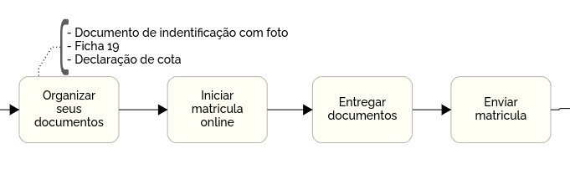

 | Imagem 2

Imagem 1

